상품제안서
면100 (20수) 스탠다드 반팔 티셔츠 (아동성인) | 상품코드: S27505

 |  |  |  |  |  |  | 02-713-8555 | www.synergygift.co.kr
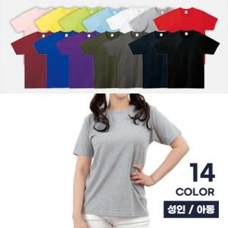

【상세/제작정보】

【인쇄/포장옵션】 | 실크 / OPP(비닐)

【공급단가】 | 수량 | 30~ | 100~ | 300~ | 1,000~ | 3,000~
*VAT별도 | 아동 | 8,450원 | 7,990원 | 7,600원 | 7,410원 | 7,280원
 | 성인XS~XL | 9,100원 | 8,610원 | 8,190원 | 7,980원 | 7,840원
 | 성인2XL~3XL | 9,750원 | 9,220원 | 8,770원 | 8,550원 | 8,400원

【상품 URL】 | https://www.synergygift.co.kr:443/src/goods_detail.php?gdno=27505

